0925-1004
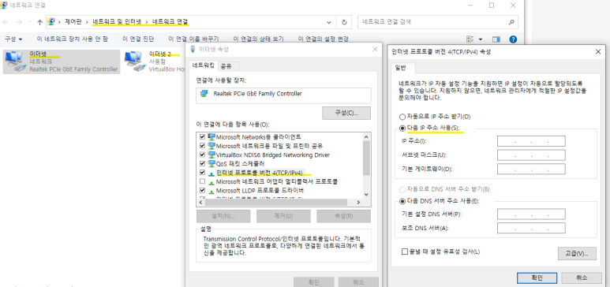
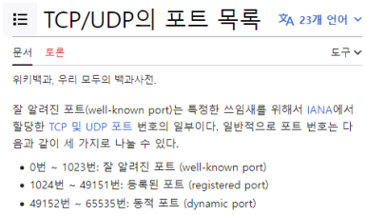
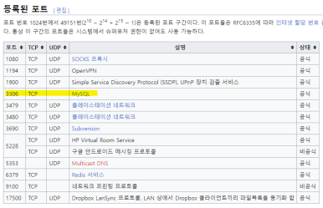
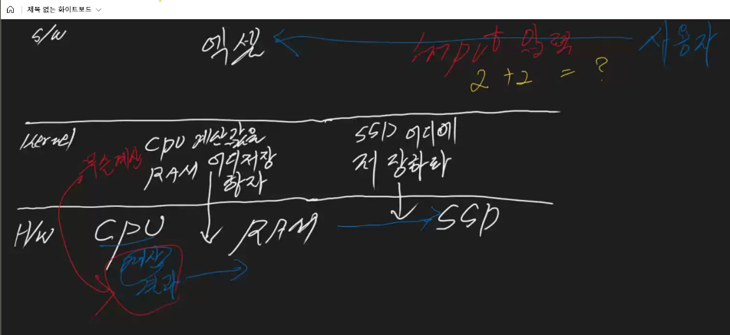
훈련일지 |  | 2023-09-25
제목 | 설명 | 명령어
컴퓨터의 3구성 | S/W : 소프트웨어 OS (Kernel) : 운영체제 H/W : 하드웨어
 | CPU가 계산하는 주체 -> OS가 CPU계산값을 RAM의 어디 저장하라 명령 (무슨 계산값이 음악인지? 이미지인지? -> RAM Random Access Memory(주기억장치) -> OS가 SSD 어디에 저장하라고 명령
JAVA | JVM (Java Virtual Machine) > JRE(개발 못하고 계산값 전달만 가능) > JAVA 자바를 어디에서든 구동할 수 있게 해주는 것이 JVM
JVA 자바 가상머신 | 모든 OS랑 통신 가능하여 범용성이 좋음. (단, 새로 나온 '운영체제'가 있으면 호환성을 점검해야함- 애플, MS 회사 개발)​
그누 정책 | 데이터 공유해서 정보를 공유하자
NTFS | (New Technology File System) MS가 개발한 파일 시스템
FAT | (File Allocation Table) 파일 할당 테이블
ISO 설치 시 | : CD/DVD 선택>> WIN10설치 MEDIA >
Ping test | *로컬호스트 cmd > ipconfig > 기본게이트웨이 확인 -> 기본게이트웨이 ip주소로 버추얼박스에서 ping테스트 해 보기 *버츄얼박스 윈도우 cmd실행 > ipconfig 확인> ping 192.168.219.1 (변동될수있음) *TTL (Time To Live) : 윈도우 TTL값이 보통 128
*OSI 7계층 | ------------------------S/W 7 응용 6 표현 5 세션 (세그먼트) ------------------------OS 4전송 (TCP - 패킷) 3 네트워크 (IP - 바이트) -------------------------H/W 2 데이터 1 물리 (Nic 값= LAN card / 고유번호/ bit 단위로 들어옴 0/1/0/1) |  | 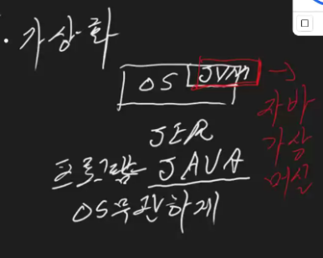 | 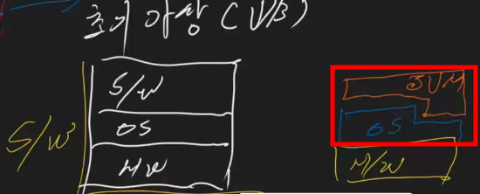
IP (Internet Protocol) | IPv4 : 32비트 (8bit x4) 2의 8 IPv6 : 거의 잘 안 씀 사설 ip: 192.168.~.~~
 | IP주소 체계 32비트 체계 > 8비트씩 4클래스 ( 0~255 가능) 대략 44억개정도 IP주소 가능 (고정IP/동적 IP 있다) ex) 127.0.0.1 주소는 192.168.51.1/24 255.255.255.0 ex) 192.168.51.1/16 255.255.0.0
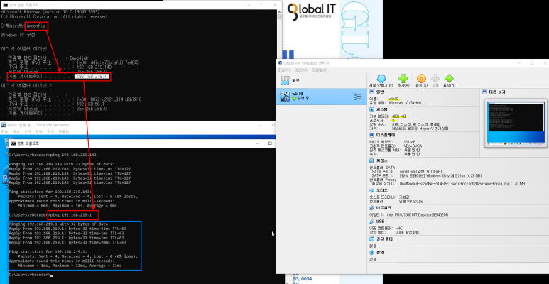
1bit | 경우의값 256개 표현개수 255- (0) - (게이트웨이값1) = 254개 가능
GIT - Document - Reference Manual | GIT - Document - Reference Manual >> https://git-scm.com/docs/git-push * 문제 발생 시, 블로그 믿지 말고 홈페이지 Documentation에서 직접 찾는 것이 좋다.
USB 3.0 사용할 때 | 너무 크면 USB 1.0을 못 읽을 수도 있다. 하위호환성이 안될 수도 있다.

